①【R8国際交流事務専門員採用】パソコン実技テストについて
◆R8国際交流事務専門員採用 パソコン実技テストについて
こちら（R8国際交流事務専門員採用 パソコン実技テストについて）を必ず一読のうえ、「②実技テスト_問題」シートの実技テストを実施してください。
・当実技テストは、エクセルテストになります。
・実技テストは、30分程度を想定していますが、想定時間を超えてしまっても問
題ありません。
・各問題について、分からない場合は、インターネット等でお調べいただいて
も構いません。
・実技テスト実施状況については、「③実施日時等記載欄」シートに必ず記入し
てください。

②実技テスト_問題
R8際交流事務専門員採用 パソコン実技テスト

問題① | 下記の表は、A氏、Ｂ氏、Ｃ氏のテストの点数表です。
 | 黄色セルのＦ列に合計点、G列に平均点をそれぞれ記入してください。

◆点数表 |  |  |  | （単位：点）
名前 | 1回目 | 2回目 | 3回目 | 合計点 | 平均点
Ａ氏 | 65 | 72 | 88
Ｂ氏 | 60 | 62 | 70
Ｃ氏 | 75 | 78 | 81

問題② | 下記「Ａ県の人口表」を右の【参考】「Ａ県の人口グラフ」のように、棒グラフにしてください。
 | ・【参考】のとおり、グラフ名は、「Ａ県の人口グラフ」としてください。
 | ・【参考】のとおり、「人口単位：千人」と縦軸に欄を作成してください。

◆Ａ県の人口表 |  |  | （人口単位：千人）
市 | Ａ市 | Ｂ市 | Ｃ市 | Ｄ市
人口 | 450 | 300 | 520 | 700

◆棒グラフ作成欄（下記枠内に作成してください） |  |  |  |  |  | ◆参考 Ａ県の人口グラフ
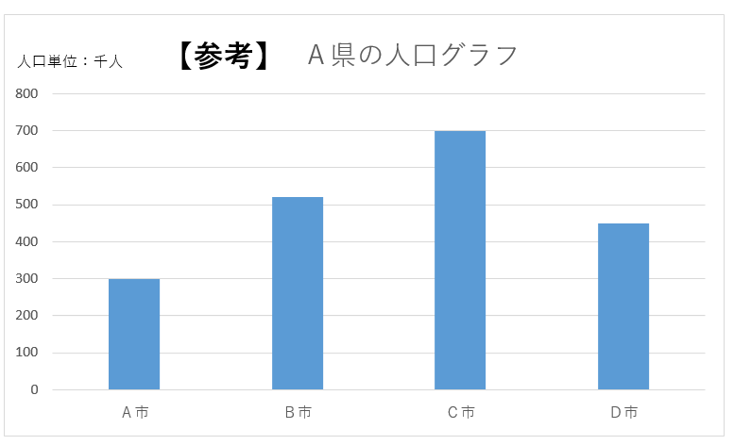

③実施日時等記載欄
・全てプルダウンからお選び
ください。
・４、５については、該当箇所
に「✓」を付けてください。
パソコン実技テスト 実施日時等記載欄

１．実施日 | 月 | 日
２．時間 | 時 | 分 | ～ | 時 | 分
３．所要時間 | 分
４．問題① | 調べずに回答した |  |  | 調べて回答した
５．問題② | 調べずに回答した |  |  | 調べて回答した

